Sheet1
 | Total Geral | Total de Masculino | Masculino |  |  |  | Total de Feminino | Feminino
Localidade da Escola |  |  | Federal | Estadual | Municipal | Privada |  | Federal | Estadual | Municipal | Privada
Salvador | 71,320 | 33,286 | 69 | 22,182 | 8,052 | 2,983 | 38,034 | 77 | 24,499 | 11,447 | 2,011

Sexo |  | Dependência Administrativa

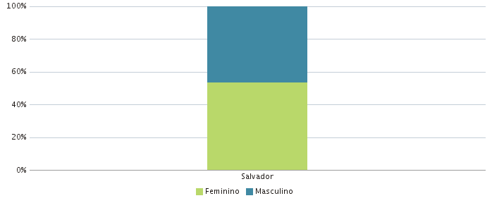 |  | 